Hoja1
SECCIÓN | MUJERES
NOMBRE DEL LIBRO | EL PODER DE SER POSTIVO
AUTOR | JOYCE MEYER
NUMEROS DE PAGINAS | 125
PRECIO | $ 13,000
EDITORIAL | PENIEL
TIPO DE PRESENTACIÓN | TAPA RUSTICA
TAMAÑO | 12,6 X 17,5 cm
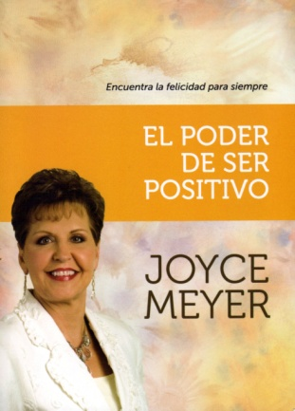
IMAGEN DEL LIBRO

RESEÑA | MENTES POSITIVAS PRODUCEN VIDAS POSITIVAS LOS PENSAMIENTOS POSITIVOS SIEMPRE ESTÁN LLENOS DE FE Y ESPERANZA

